Estadísticas
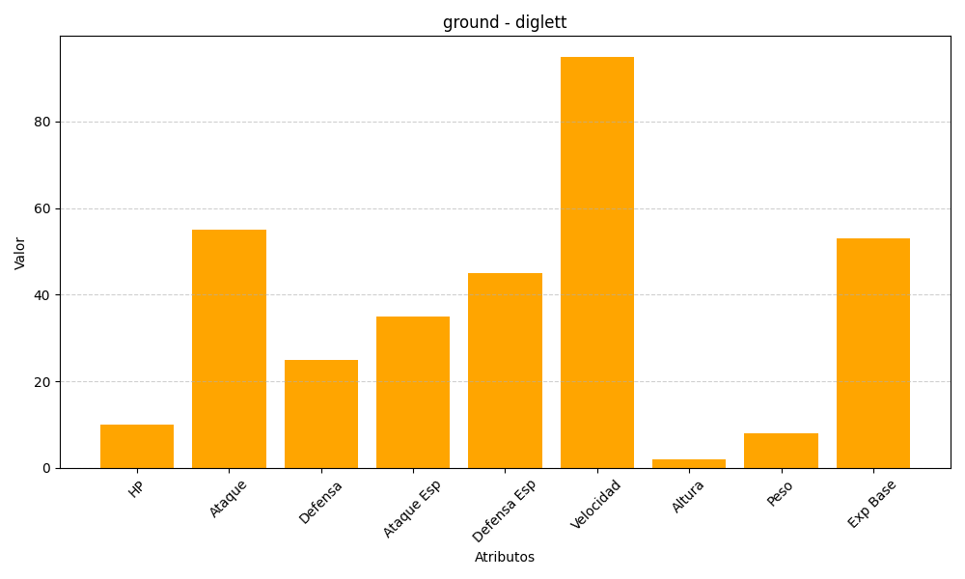
ID | Nombre | Tipo | HP | Ataque | Defensa | Ataque Especial | Defensa Especial | Velocidad | Altura | Peso | Experiencia Base
50 | diglett | ground | 10 | 55 | 25 | 35 | 45 | 95 | 2 | 8 | 53

